Cửa đi 2 cánh fix rời
CƠ SỞ SẢN XUẤT NHÔM KÍNH TÊN DOANH NGHIỆP
Đ/C : Số nhà 123, Tên đường, Xã Phường, Quận Huyện, Tỉnh Thành - SĐT : 0981131808
DỰ ÁN : DEMO
CHỦ ĐẦU TƯ : TÊN KHÁCH HÀNG
HỒ SƠ LẮP RÁP CỬA NHÔM KÍNH - SỐ HIỆU [1]
Tên cửa |  |  | 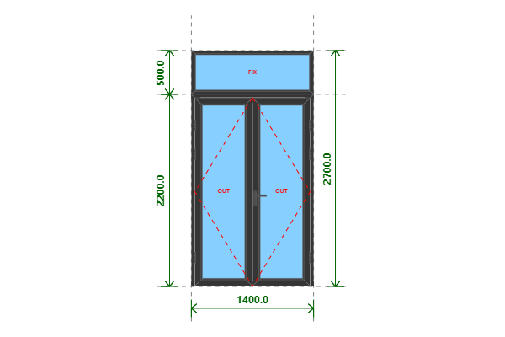
CỬA ĐI 2 CÁNH FIX RỜI
Kích thước
1400x2700 (mm)
Số lượng
1 BỘ
Hệ nhôm
Xingfa Quảng Đông hệ 55
Phụ kiện

THỐNG KÊ THANH NHÔM - NHỰA
STT | Mã hiệu | Tên cây nhôm |  | Dài(mm) | Cắt 2 đầu | Số lượng | TL(kg) | Kiểm
1 | C3300 | Nẹp nối khung |  | 1400 | |===| | 1 | 0.49
2 | C3328 | Khung bao cửa đi mở quay |  | 1400 | /===\ | 1 | 1.76
3 | C3328 | Khung bao cửa đi mở quay |  | 2199 | |===\ | 2 | 5.53
4 | C3303 | Cánh cửa đi mở quay ngoài |  | 658 | /===\ | 4 | 3.79
5 | C3303 | Cánh cửa đi mở quay ngoài |  | 2152 | /===\ | 4 | 12.4
6 | C22900 | Ốp chân cánh cửa đi mở quay |  | 594 | |===| | 2 | 0.57
7 | C3295 | Nẹp cánh |  | 2016 | |===| | 4 | 2.18
8 | C3295 | Nẹp cánh |  | 484 | |===| | 4 | 0.52
9 | C22903 | Đố động cửa đi mở quay |  | 2120 | |===| | 1 | 1.89
10 | C3209 | Khung vách (KB chung) |  | 1400 | /===\ | 2 | 2.25
11 | C3209 | Khung vách (KB chung) |  | 499 | /===\ | 2 | 0.8
12 | C3295 | Nẹp vách |  | 437 | |===| | 2 | 0.24
13 | C3295 | Nẹp vách |  | 1300 | |===| | 2 | 0.7
 |  | Tổng cộng : |  |  |  |  | 33.12
THỐNG KÊ KÍNH
STT | Mã hiệu | Loại kính |  | Rộng(mm) | Cao(mm) | Số lượng | DT(m2) | Kiểm
1 | CL6 | Kính trắng CL 6ly |  | 514 | 2008 | 2 | 2.06
2 | CL6 | Kính trắng CL 6ly |  | 1330 | 429 | 1 | 0.57
 |  | Tổng cộng : |  |  |  |  | 2.63
THỐNG KÊ PHỤ KIỆN CHÍNH
STT | Nhãn hiệu | Tên phụ kiện |  |  | ĐVT | Mã hiệu | Số lượng | Kiểm
1 |  | Ke tăng cứng |  |  | cái |  | 22
2 |  | Ke vĩnh cữu 31x41 (cửa đi mở quay XF55) |  |  | cái |  | 10
3 |  | Tay nắm gạt đa điểm cửa đi |  |  | cặp |  | 1
4 |  | Miệng khóa |  |  | cái |  | 1
5 |  | Thân khóa đa điểm |  |  | cái |  | 1
6 |  | Lõi khóa 1 đầu chìa núm xoay mở ngoài |  |  | cái |  | 1
7 |  | Đầu khóa biên thấp |  |  | cái |  | 2
8 |  | Vấu hãm 2-4 cánh |  |  | cái |  | 2
9 |  | Chốt rút dài 220 |  |  | cái |  | 1
10 |  | Chốt rút dài 500 |  |  | cái |  | 1
11 |  | Đệm chốt |  |  | cái |  | 1
12 |  | Hố chốt |  |  | cái |  | 1
13 |  | Bản lề lá 4D (khung và cánh) |  |  | cái |  | 6
14 |  | Ke vĩnh cữu 14x51 2 vít (khung vách - khung cửa lùa XF55) |  |  | cái |  | 4
THỐNG KÊ VẬT TƯ PHỤ
STT | Nhãn hiệu | Tên Vật Tư |  |  | ĐVT | Mã hiệu | Số lượng | Kiểm
1 |  | Nắp bịt đố động cửa đi (các loại) |  |  | cái |  | 1
2 |  | Nắp bịt ốp chân cánh (các loại) |  |  | cái |  | 3
3 |  | VTP Cửa đi mở quay 2 cánh (gioăng - nêm - keo - vít) |  |  | m2 |  | 2.87
4 |  | VTP ô vách (gioăng - nêm - keo - vít) |  |  | m2 |  | 0.58

